X21A3
FECHA |  |  | BONO: | ARX21A33=BA |  |  |  |  |  | DURATION
CONCERTACION | LIQUIDACION |  |  |  |  |  | TIR | #NUM! |  | Mackaulay | Modified |  | CER inicial | CER vto.
 | 27-Mar-23 | CUPON # | VENCIMIENTO | CUPON % | RESIDUAL | INTERESES | AMORTIZ. | SERVICIO | Verificacion | 0.0000 | 0.0000

DATOS DE EMISION
FECHA
EMISION | VENCIMIENTO |  |  |  |  |  |  |  |  |  |  | https://www.argentina.gob.ar/noticias/llamado-licitacion-de-lelites-ledes-lepase-lecer-boncer-y-canasta-de-lecer
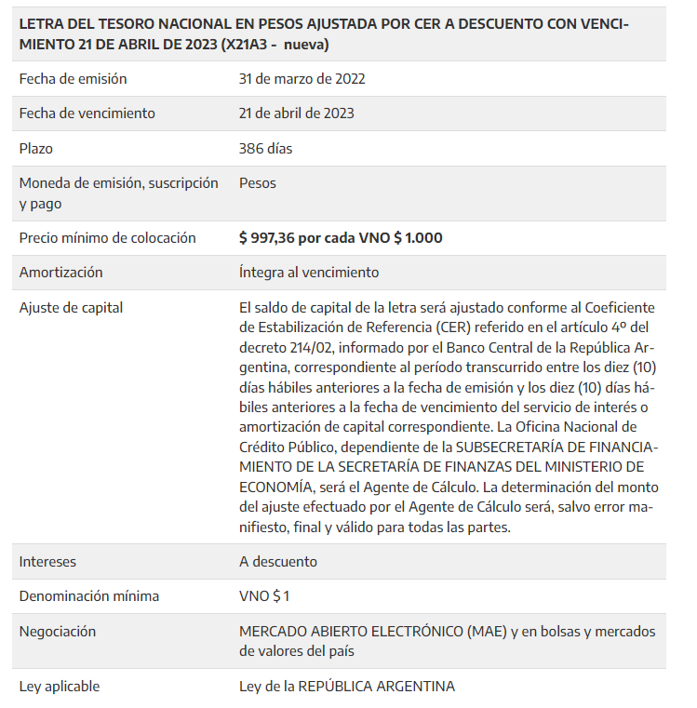
SERVICIO
ANTERIOR | PROXIMO

1.RENTA

2.AMORTIZACION

EMISOR | LEGISLACION

DATOS DE MERCADO
PRECIO
DOLARES | PESOS
-
VALOR TECNICO | CAP RESIDUAL

PARIDAD | ACCRUED

TC:

 | CF_CLOSE

